Forsikring barn
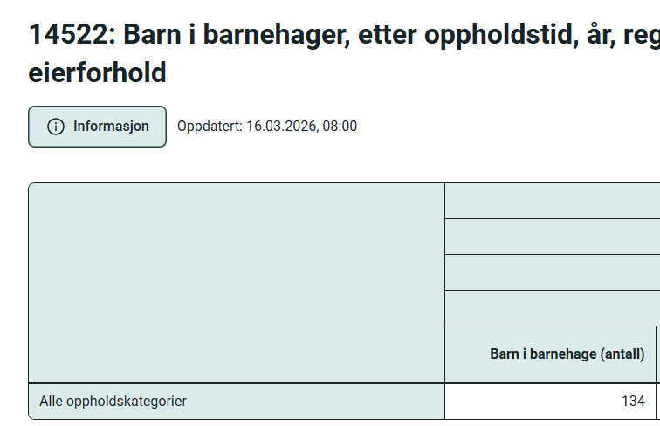
Andel av forsikring som gjelder barnehage
2,499.45

Utgifter ROR-ikt
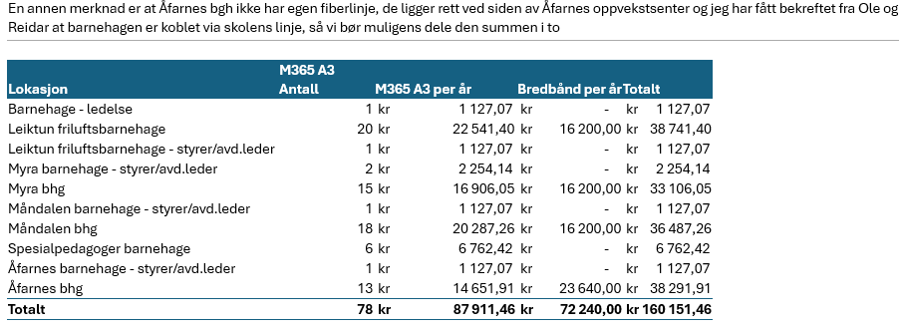

Bredbåndsutgifter ved Åfarnes deles med skolen
Trekker ut | 11,820.00

Ledelse og spesialpedagoger skal ikke tas med
Trekker ut | 7889.49

Sum | 140,441.97

